20250814_07
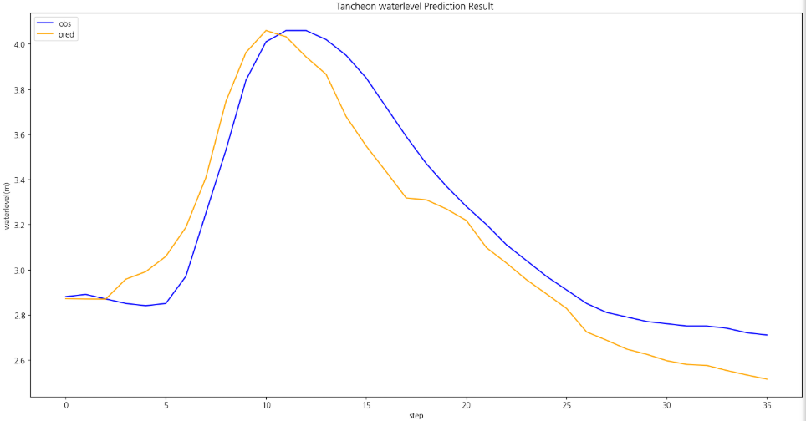
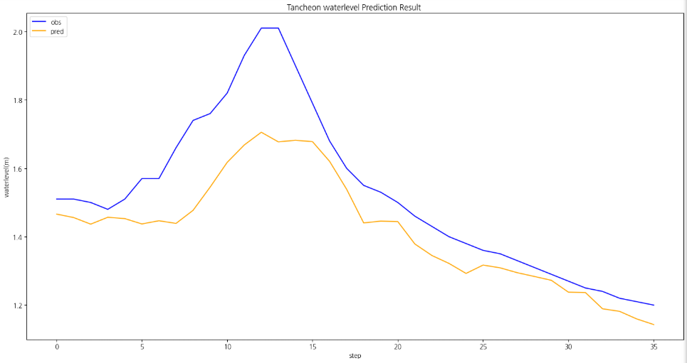
time | 서울시(대곡교) | 성남시(성남북초교) | 광주시(남한산초교) | 성남시(대장동) | 성남시(구미초교) | 성남시(한국학중앙연구원) | 성남시(궁내교)_WL | 서울시(대곡교)_WL | 대곡교_Ti | 궁내교_Ti | 성남시(궁내교)_예측WL (MAE) | 서울시(대곡교)_예측WL (MAE) | 성남시(궁내교)_예측WL (MSE) | 서울시(대곡교)_예측WL (MSE) | MAE
8/14/25 | 0 | 0 | 0 | 1 | 0 | 0 | 0.94 | 2.23 | 0.074 | 0.488
8/14/25 | 0 | 0 | 0 | 1 | 0 | 0 | 0.94 | 2.22 | 0.074 | 0.488 |  |  |  |  | 궁내교
250814 07시 궁내교
 | 유역강우 | 관측수위 | 예측수위 (MAE) | 예측수위 (MSE)
0 | 0.488 | 0.94
0 | 0.488 | 0.94
0 | 0 | 0.94
0 | 0.488 | 0.93
0 | 0.061 | 0.93
0 | 1.061 | 0.92
0 | 1 | 0.92
0 | 0.549 | 0.92
0 | 0.061 | 0.92
0 | 0.512 | 0.92
0 | 0.488 | 0.92
0 | 0 | 0.92
0 | 0 | 0.92
0 | 0 | 0.92
0 | 0 | 0.92
0 | 0.061 | 0.92
0 | 0.451 | 0.91
0 | 0.549 | 0.91
0 | 0 | 0.91
0 | 0.488 | 0.91
0 | 0.939 | 0.92
0 | 0.549 | 0.93
0 | 0 | 0.94
0 | 1.952 | 0.95
0 | 0.61 | 0.96
0 | 3.109 | 0.97
0 | 2.817 | 1
0 | 4.961 | 1.11
0 | 1.353 | 1.2
0 | 0.902 | 1.22
0 | 1.671 | 1.24
0 | 0.451 | 1.34
0 | 0.549 | 1.4
0 | 0.451 | 1.4
0 | 1.939 | 1.42
0 | 1.451 | 1.47
 | 2.865 | 1.51 | 1.47 | 1.48
 | 0.061 | 1.51 | 1.46 | 1.49
 | 0 | 1.5 | 1.44 | 1.51
 | 0.549 | 1.48 | 1.46 | 1.47
 | 0.512 | 1.51 | 1.45 | 1.49
 | 2.647 | 1.57 | 1.44 | 1.49
 | 9.148 | 1.57 | 1.45 | 1.53
 | 6.584 | 1.66 | 1.44 | 1.53
 | 0.451 | 1.74 | 1.48 | 1.56
 | 0.451 | 1.76 | 1.54 | 1.55
 | 0 | 1.82 | 1.62 | 1.61
 | 0 | 1.93 | 1.67 | 1.67
 | 0 | 2.01 | 1.71 | 1.77
 | 0 | 2.01 | 1.68 | 1.80
...
250814 07시 대곡교
 | 유역강우 | 관측수위 | 예측수위 (MAE) | 예측수위 (MSE)
 | 0.074 | 2.23
 | 0.074 | 2.22
 | 0.016 | 2.22
 | 0.463 | 2.21
 | 0.251 | 2.2
 | 1.09 | 2.19
 | 1.499 | 2.19
 | 1.052 | 2.18
 | 0.801 | 2.17
 | 0.926 | 2.17
 | 0.074 | 2.17
 | 0.177 | 2.16
 | 0 | 2.16
 | 0 | 2.16
 | 0.373 | 2.16
 | 0.251 | 2.15
 | 0.125 | 2.15
 | 0.341 | 2.15
 | 0.534 | 2.15
 | 0.074 | 2.15
 | 0.376 | 2.15
 | 0.325 | 2.15
 | 0.373 | 2.15
 | 2.23 | 2.15
 | 1.837 | 2.14
 | 6.965 | 2.14
 | 1.359 | 2.14
 | 1.391 | 2.15
 | 0.375 | 2.16
 | 0.25 | 2.18
 | 1.277 | 2.86
 | 1.649 | 2.93
 | 1.103 | 2.91
 | 0.286 | 2.86
 | 0.649 | 2.84
 | 0.591 | 2.86
 | 1.574 | 2.88 | 2.86 | 2.87
 | 1.708 | 2.89 | 2.87 | 2.87
 | 0.582 | 2.87 | 2.89 | 2.87
 | 0.486 | 2.85 | 2.90 | 2.96
 | 2.316 | 2.84 | 2.94 | 2.99
 | 6.852 | 2.85 | 3.04 | 3.06
 | 15.135 | 2.97 | 3.21 | 3.19
 | 4.382 | 3.25 | 3.48 | 3.41
 | 0.498 | 3.53 | 3.78 | 3.75
 | 0.125 | 3.84 | 4.00 | 3.96
 | 0 | 4.01 | 4.10 | 4.06
 | 0 | 4.06 | 4.25 | 4.03
 | 0 | 4.06 | 4.23 | 3.94
 | 0 | 4.02 | 4.16 | 3.87
...
8/14/25 | 0 | 0 | 1 | 0 | 0 | 0 | 0.94 | 2.22 | 0.016 | 0 |  |  |  |  | r2 | 0.65
8/14/25 | 0 | 1 | 1 | 1 | 0 | 0 | 0.93 | 2.21 | 0.463 | 0.488 |  |  |  |  | mse | 0.02
8/14/25 | 0 | 0 | 0 | 0 | 0 | 1 | 0.93 | 2.2 | 0.251 | 0.061 |  |  |  |  | mae | 0.10
8/14/25 | 0 | 1 | 1 | 1 | 1 | 2 | 0.92 | 2.19 | 1.09 | 1.061 |  |  |  |  | rmse | 0.14
8/14/25 | 4 | 1 | 2 | 1 | 1 | 1 | 0.92 | 2.19 | 1.499 | 1
8/14/25 | 2 | 1 | 2 | 1 | 0 | 1 | 0.92 | 2.18 | 1.052 | 0.549 |  |  |  |  | 대곡교
8/14/25 | 1 | 1 | 1 | 0 | 0 | 1 | 0.92 | 2.17 | 0.801 | 0.061 |  |  |  |  | r2 | 0.73
8/14/25 | 1 | 1 | 1 | 0 | 1 | 1 | 0.92 | 2.17 | 0.926 | 0.512 |  |  |  |  | mse | 0.06
8/14/25 | 0 | 0 | 0 | 1 | 0 | 0 | 0.92 | 2.17 | 0.074 | 0.488 |  |  |  |  | mae | 0.20
8/14/25 | 1 | 0 | 1 | 0 | 0 | 0 | 0.92 | 2.16 | 0.177 | 0 |  |  |  |  | rmse | 0.24
8/14/25 | 0 | 0 | 0 | 0 | 0 | 0 | 0.92 | 2.16 | 0 | 0
8/14/25 | 0 | 0 | 0 | 0 | 0 | 0 | 0.92 | 2.16 | 0 | 0 |  |  |  |  | MSE
8/14/25 | 0 | 1 | 0 | 0 | 0 | 0 | 0.92 | 2.16 | 0.373 | 0
8/14/25 | 0 | 0 | 0 | 0 | 0 | 1 | 0.92 | 2.15 | 0.251 | 0.061 |  |  |  |  | 궁내교
8/14/25 | 0 | 0 | 0 | 0 | 1 | 0 | 0.91 | 2.15 | 0.125 | 0.451 |  |  |  |  | r2 | 0.72
8/14/25 | 0 | 0 | 1 | 1 | 0 | 1 | 0.91 | 2.15 | 0.341 | 0.549 |  |  |  |  | mse | 0.01
8/14/25 | 1 | 1 | 0 | 0 | 0 | 0 | 0.91 | 2.15 | 0.534 | 0 |  |  |  |  | mae | 0.10
8/14/25 | 0 | 0 | 0 | 1 | 0 | 0 | 0.91 | 2.15 | 0.074 | 0.488 |  |  |  |  | rmse | 0.12
8/14/25 | 1 | 0 | 1 | 1 | 1 | 0 | 0.92 | 2.15 | 0.376 | 0.939
8/14/25 | 0 | 0 | 0 | 1 | 0 | 1 | 0.93 | 2.15 | 0.325 | 0.549 |  |  |  |  | 대곡교
8/14/25 | 0 | 1 | 0 | 0 | 0 | 0 | 0.94 | 2.15 | 0.373 | 0 |  |  |  |  | r2 | 0.88
8/14/25 | 0 | 0 | 0 | 3 | 0 | 8 | 0.95 | 2.15 | 2.23 | 1.952 |  |  |  |  | mse | 0.03
8/14/25 | 3 | 2 | 2 | 1 | 0 | 2 | 0.96 | 2.14 | 1.837 | 0.61 |  |  |  |  | mae | 0.14
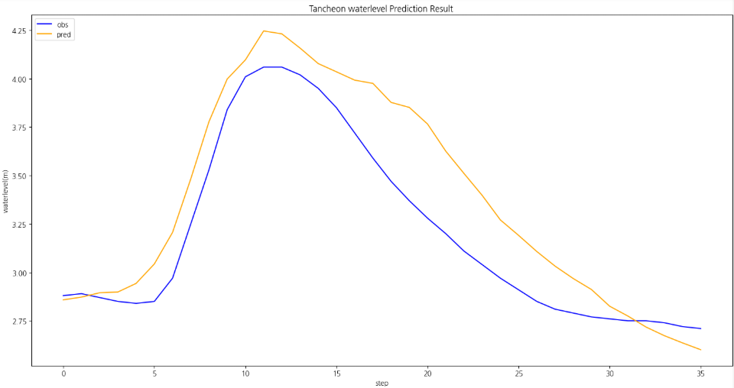
8/14/25 | 6 | 10 | 4 | 1 | 5 | 6 | 0.97 | 2.14 | 6.965 | 3.109 |  |  |  |  | rmse | 0.16
8/14/25 | 0 | 2 | 1 | 3 | 3 | 0 | 1 | 2.14 | 1.359 | 2.817
8/14/25 | 0 | 0 | 1 | 0 | 11 | 0 | 1.11 | 2.15 | 1.391 | 4.961
8/14/25 | 0 | 0 | 0 | 0 | 3 | 0 | 1.2 | 2.16 | 0.375 | 1.353
8/14/25 | 0 | 0 | 0 | 0 | 2 | 0 | 1.22 | 2.18 | 0.25 | 0.902
8/14/25 | 0 | 0 | 0 | 2 | 1 | 4 | 1.24 | 2.86 | 1.277 | 1.671
8/14/25 | 0 | 4 | 2 | 0 | 1 | 0 | 1.34 | 2.93 | 1.649 | 0.451
8/14/25 | 0 | 2 | 2 | 1 | 0 | 1 | 1.4 | 2.91 | 1.103 | 0.549
8/14/25 | 1 | 0 | 0 | 0 | 1 | 0 | 1.4 | 2.86 | 0.286 | 0.451
8/14/25 | 0 | 0 | 0 | 2 | 2 | 1 | 1.42 | 2.84 | 0.649 | 1.939
8/14/25 | 0 | 0 | 1 | 1 | 2 | 1 | 1.47 | 2.86 | 0.591 | 1.451
8/14/25 | 0 | 1 | 0 | 1 | 5 | 2 | 1.51 | 2.88 | 1.574 | 2.865 | 1.47 | 2.86 | 1.48 | 2.87
8/14/25 | 2 | 3 | 1 | 0 | 0 | 1 | 1.51 | 2.89 | 1.708 | 0.061 | 1.46 | 2.87 | 1.49 | 2.87
8/14/25 | 1 | 1 | 3 | 0 | 0 | 0 | 1.5 | 2.87 | 0.582 | 0 | 1.44 | 2.89 | 1.51 | 2.87
8/14/25 | 1 | 0 | 0 | 1 | 0 | 1 | 1.48 | 2.85 | 0.486 | 0.549 | 1.46 | 2.90 | 1.47 | 2.96
8/14/25 | 5 | 3 | 1 | 0 | 1 | 1 | 1.51 | 2.84 | 2.316 | 0.512 | 1.45 | 2.94 | 1.49 | 2.99
8/14/25 | 7 | 6 | 8 | 3 | 1 | 12 | 1.57 | 2.85 | 6.852 | 2.647 | 1.44 | 3.04 | 1.49 | 3.06
8/14/25 | 12 | 19 | 21 | 12 | 5 | 17 | 1.57 | 2.97 | 15.135 | 9.148 | 1.45 | 3.21 | 1.53 | 3.19
8/14/25 | 0 | 6 | 6 | 4 | 10 | 2 | 1.66 | 3.25 | 4.382 | 6.584 | 1.44 | 3.48 | 1.53 | 3.41
8/14/25 | 0 | 1 | 0 | 0 | 1 | 0 | 1.74 | 3.53 | 0.498 | 0.451 | 1.48 | 3.78 | 1.56 | 3.75
8/14/25 | 0 | 0 | 0 | 0 | 1 | 0 | 1.76 | 3.84 | 0.125 | 0.451 | 1.54 | 4.00 | 1.55 | 3.96
8/14/25 | 0 | 0 | 0 | 0 | 0 | 0 | 1.82 | 4.01 | 0 | 0 | 1.62 | 4.10 | 1.61 | 4.06
8/14/25 | 0 | 0 | 0 | 0 | 0 | 0 | 1.93 | 4.06 | 0 | 0 | 1.67 | 4.25 | 1.67 | 4.03
8/14/25 | 0 | 0 | 0 | 0 | 0 | 0 | 2.01 | 4.06 | 0 | 0 | 1.71 | 4.23 | 1.77 | 3.94
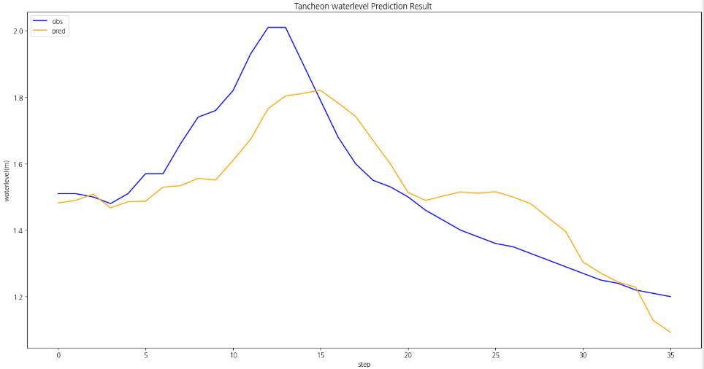
8/14/25 | 0 | 0 | 0 | 0 | 0 | 0 | 2.01 | 4.02 | 0 | 0 | 1.68 | 4.16 | 1.80 | 3.87
8/14/25 | 0 | 0 | 0 | 0 | 0 | 0 | 1.9 | 3.95 | 0 | 0 | 1.68 | 4.08 | 1.81 | 3.68
8/14/25 | 0 | 0 | 0 | 0 | 0 | 0 | 1.79 | 3.85 | 0 | 0 | 1.68 | 4.04 | 1.82 | 3.55
8/14/25 | 0 | 0 | 0 | 0 | 0 | 0 | 1.68 | 3.72 | 0 | 0 | 1.62 | 3.99 | 1.78 | 3.43
8/14/25 | 0 | 0 | 0 | 0 | 0 | 0 | 1.6 | 3.59 | 0 | 0 | 1.54 | 3.98 | 1.74 | 3.32
8/14/25 | 0 | 0 | 0 | 0 | 0 | 0 | 1.55 | 3.47 | 0 | 0 | 1.44 | 3.88 | 1.67 | 3.31
8/14/25 | 0 | 0 | 0 | 0 | 0 | 0 | 1.53 | 3.37 | 0 | 0 | 1.45 | 3.85 | 1.60 | 3.27
8/14/25 | 0 | 0 | 0 | 0 | 0 | 1 | 1.5 | 3.28 | 0.251 | 0.061 | 1.44 | 3.77 | 1.51 | 3.22
8/14/25 | 0 | 1 | 0 | 1 | 1 | 0 | 1.46 | 3.2 | 0.572 | 0.939 | 1.38 | 3.63 | 1.49 | 3.10
8/14/25 | 1 | 0 | 1 | 0 | 0 | 0 | 1.43 | 3.11 | 0.177 | 0 | 1.34 | 3.51 | 1.50 | 3.03
8/14/25 | 0 | 0 | 1 | 0 | 0 | 0 | 1.4 | 3.04 | 0.016 | 0 | 1.32 | 3.40 | 1.52 | 2.96
8/14/25 | 0 | 0 | 0 | 0 | 0 | 0 | 1.38 | 2.97 | 0 | 0 | 1.29 | 3.27 | 1.51 | 2.89
8/14/25 | 0 | 0 | 1 | 0 | 0 | 0 | 1.36 | 2.91 | 0.016 | 0 | 1.32 | 3.19 | 1.52 | 2.83
8/14/25 | 1 | 0 | 0 | 0 | 0 | 0 | 1.35 | 2.85 | 0.161 | 0 | 1.31 | 3.11 | 1.50 | 2.72
8/14/25 | 0 | 1 | 0 | 0 | 0 | 0 | 1.33 | 2.81 | 0.373 | 0 | 1.29 | 3.03 | 1.48 | 2.69
8/14/25 | 0 | 0 | 0 | 0 | 0 | 0 | 1.31 | 2.79 | 0 | 0 | 1.28 | 2.97 | 1.44 | 2.65
8/14/25 | 0 | 0 | 0 | 0 | 0 | 0 | 1.29 | 2.77 | 0 | 0 | 1.27 | 2.91 | 1.40 | 2.62
8/14/25 | 0 | 0 | 0 | 0 | 0 | 0 | 1.27 | 2.76 | 0 | 0 | 1.24 | 2.83 | 1.30 | 2.60
8/14/25 | 0 | 0 | 0 | 0 | 0 | 0 | 1.25 | 2.75 | 0 | 0 | 1.24 | 2.77 | 1.27 | 2.58
8/14/25 | 0 | 0 | 0 | 0 | 0 | 0 | 1.24 | 2.75 | 0 | 0 | 1.19 | 2.72 | 1.24 | 2.58
8/14/25 | 0 | 0 | 0 | 0 | 0 | 0 | 1.22 | 2.74 | 0 | 0 | 1.18 | 2.67 | 1.23 | 2.55
8/14/25 | 0 | 0 | 0 | 0 | 0 | 0 | 1.21 | 2.72 | 0 | 0 | 1.16 | 2.64 | 1.13 | 2.53
8/14/25 | 0 | 0 | 0 | 0 | 0 | 0 | 1.2 | 2.71 | 0 | 0 | 1.14 | 2.60 | 1.09 | 2.51

